COMPARATIVO VENTAS
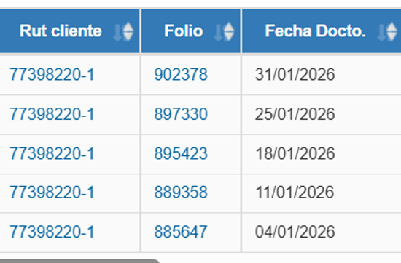
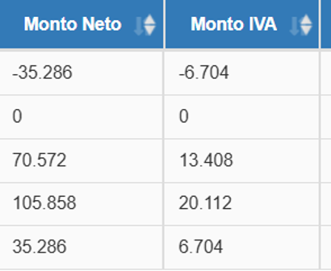
 | SII | ADVICOM | SIAL/Inform Rodrigo | DIF ADVICOM /SII | DIF SIAL/SII | DIF ADVICOM/SIAL
enero | 250,365,366 | 250,365,366 | 250,365,555 | - | -189 | -189
febrero |  |  |  | - | - | -
marzo |  |  |  | - | - | -
abril |  |  |  | - | - | -
mayo |  |  |  | - | - | -
junio |  |  |  | - | - | -
julio |  |  |  | - | - | -
agosto |  |  |  | - | - | -
septiembre |  |  |  | - | - | -
octubre |  |  |  | - | - | -
noviembre |  |  |  | - | - | -
diciembre |  |  |  | - | - | -
 | 250,365,366 | 250,365,366 | 250,365,555 | - | -189 | -189

MKT
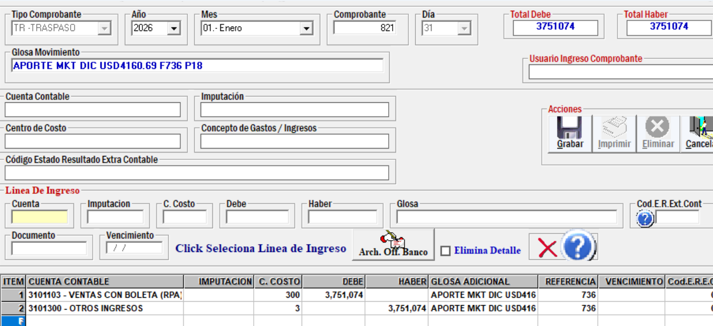
 | 3,751,073

APORTE MKT DIC USD4160.69 F736 P18

CTO VTA
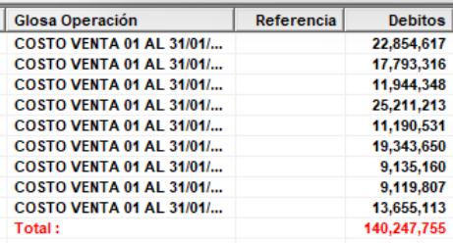

Etiquetas de fila | Suma de COSTO VENTA | SIAL | dif | ADVICOM
100 | 22854624 | 22854617 | 7 | 22,854,617
130 | 17793331 | 17793316 | 15 | 17,793,316
150 | 11944357 | 11944348 | 9 | 11,944,348
170 | 25211212 | 25211211 | 1 | 25,211,213
180 | 11190542 | 11190531 | 11 | 11,190,531
190 | 19343670 | 19343650 | 20 | 19,343,650
195 | 9135162 | 9135160 | 2 | 9,135,160
200 | 9119820 | 9119807 | 13 | 9,119,807
210 | 13655123 | 13655113 | 10 | 13,655,113
300 | -5408770 | -5408771 | 1
(en blanco)
Total general | 134839071

